Incidencias
REPORTE DE INCIDENCIAS
No. Incidencia | Módulo | Funcionalidad | Fecha de hallazgo | Incidencia | Descripcion incidencia | Tipo de incidencia | PRIORIDAD | Evidencia
1 | Login | Crear nueva cuenta | 2022-08-23 | El campo Phone Number permite ingresar letras | Al diligenciar caracteres alfabeticos en el campo Phone Number el sistema lo permite. Adicional permitio crear el nuevo usuario con dicha informacion. Este campo deberia permitir solo caracteres numericos | Funcional | Media | 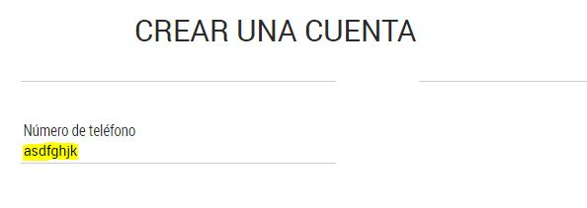
2 | Login | Crear nueva cuenta | 2022-08-23 | El campo Postal Code permite ingresar letras | Al diligenciar caracteres alfabeticos en el campo Postal Code el sistema lo permite. Adicional permitio crear el nuevo usuario con dicha informacion. Este campo deberia permitir solo caracteres numericos | Funcional | Media | 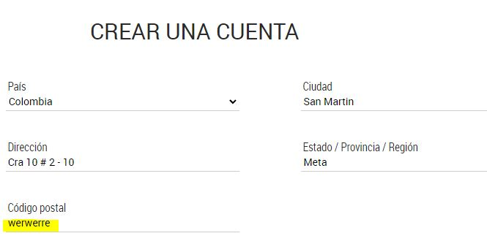
3 | Login | Crear nueva cuenta | 2022-08-23 | El sistema permite crear un nuevo usuario con un correo existente | Previamente se creo el usuario CarlosQ con el correo carlosq@yopmail.com. Posteriormente se ingreso a crear otro nuevo usuario CamiloT con el mismo correo y el sistema lo permitio. | Funcional | Alta | 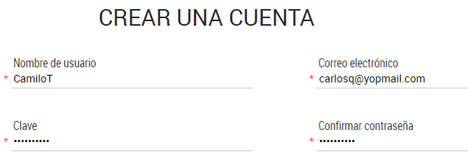
4 | Home | Username | 2022-08-24 | No se actualiza el username al cambiar de usuario | Al cerrar sesion con el usuario CarlosQ, y posteriormente iniciar sesion con un usuario nuevo TatianaO, se sigue presentando el username CarlosQ, pero deberia presentar el de TatianaO | Presentacion | Media | 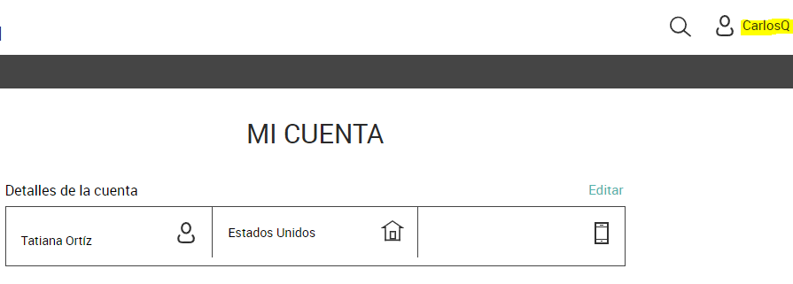
5 | Login | Recuperar contraseña | 2022-08-24 | La funcion Recuperar Contraseña no funciona | En la ventana emergente que se presenta en el login, el boton ¿Olvidaste tu contraseña? no se encuentra habilitado, por lo tanto el usuario no puede acceder a esta funcionalidad | Bloqueante | Alta | 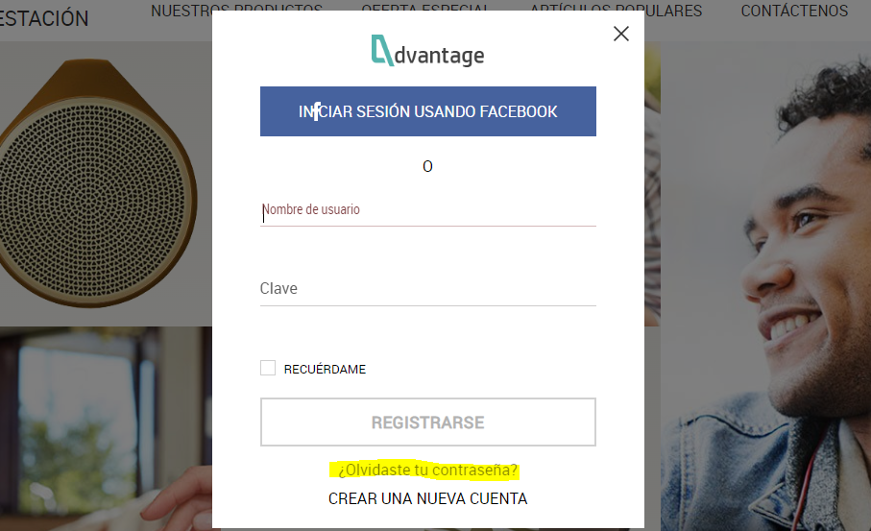
6 | Popuar Items | Detalle producto | 2022-08-24 | El ToolTip del color negro del producto ELITEPAD no es correcto | Al ingresar al detalle del producto ELITEPAD y posteriormente sobreponer el mouse en el radiobutton negro se presenta el tooltip con el texto BLUE, pero deberia ser BLACK | Presentacion | Baja | 